Sheet1
ウィードスピリット バドミントン交流大会 参加申込書
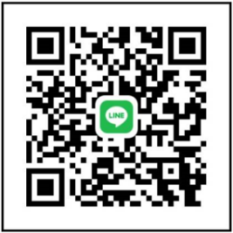
ＱＲコード： 福寿 彬
申込者代表氏名(ﾌﾘｶﾞﾅ） |  | 代表連絡先 |  |  | 【申込・問い合わせ先】 ウィードスピリット代表 福寿 彬 E-mail：akira.2910305@d.vodafone.ne.jp LINE：右QRコード登録

申込締切
２０２4年11月20日(水)２３時

◆申込み記入欄 ※混合ダブルスとシングルスはどちらか1種目
 | ダブルス | 登録情報 |  |  |  |  | ダブルス | シングルス | 登録情報
 | ランク（1部・2部・3部・・・） （普段大会参加している部） | 氏 名 ﾌﾘｶﾞﾅは必ずお書き下さい | 性別 | 年齢 | 所 属 (学校・サークル） |  | 種 目 (男・女・混合） ランク | ランク | 氏 名 ﾌﾘｶﾞﾅは必ずお書き下さい | 性別 | 年齢 | 所 属 (学校・サークル）
例① |  | ﾌｸｼﾞｭ ｱｷﾗ | 男 | 35 | ウィードスピリット | 5
 |  | 福寿 彬

例② |  | ｳｲﾄﾞ ﾊﾅｺ | 女 | 25 | ウィードスピリット | 6
 |  | 宇井戸 花子

1 |  |  |  |  |  | 7

2 |  |  |  |  |  | 8

3 |  |  |  |  |  | 9

4 |  |  |  |  |  | 10

